Worksheet
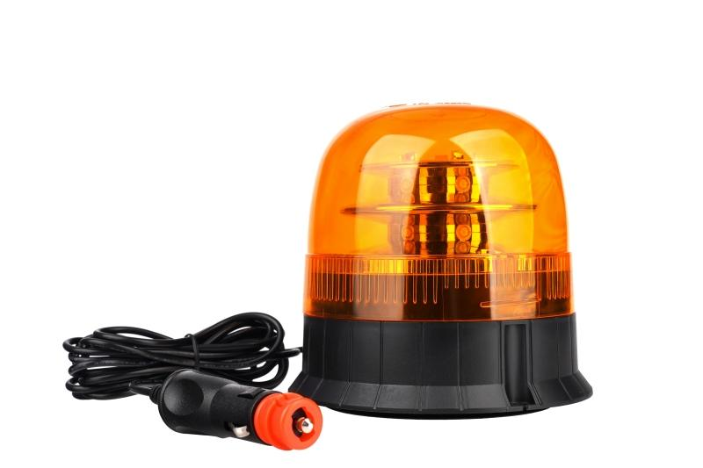
Technaxx Auto-Warnlicht 12V TX-349

Artikelnummer | 5334 |  | VE | 20
EAN | 4260101730107 |  | Stück pro Palette | 400
Zollnummer | 85121000 |  | Lagen Pro Palette | 5

Abmessungen - Artikel
Länge(cm) | Breite(cm) | Höhe(cm) | Gewicht(g)
14 | 14 | 13.5 | 555

Abmessungen - Artikelverpackung
Länge(cm) | Breite(cm) | Höhe(cm) | Leergewicht(g) | Gewicht(g) Artikel+Verpackung
14.5 | 14.5 | 16 | 0 | 624

Abmessungen - VE Karton (Masterkarton)
Länge(cm) | Breite(cm) | Höhe(cm) | Gewicht(g)
71.5 | 30 | 34.5 | 13220

Verpackung - Bestandteile
Rest Zubehör (g) | Papier/Pappe (g) | Styropor (g) | Kunstst. Hohlkörper(g) | Kunstst. Folien(g) | Materialverbunde (g)
0 | 0 | 0 | 0 | 0 | 0

Weiterführende Informationen
Technaxx Reseller Portal

